ORDEN PARA FABRICAR
 | NOMBRE DEL PROYECTO: | (PO BS110525 Z JENNY POISET)
 | NO. COTIZACION=
 | QUIEN COTIZO:
 | CONTACTO CLIENTE:
 | TOTAL $:

Item # | Fabric Name | ESTILO | TIPO | PR, PNL, OSP | % FULLNESS | AREA O CUARTO | ANCHO FINAL | LARGO FINAL | RETORNO | PIN SETTING | STARTING SPACE
 |  |  |  |  |  |  |  |  |  |  |  | NOTAS

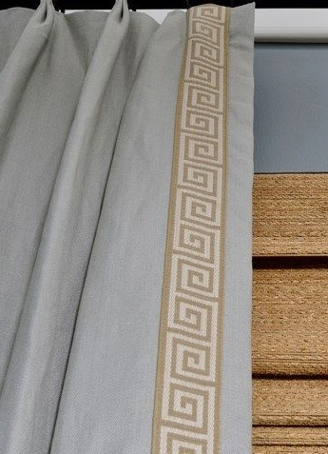
1 | UNLINED BEIGE 54" | PARICIAN | BO POLYCOTTON | PNL (L) | 180% | FMR-1 | 50.000 | 90.500 | 3.000 | 0.500 | 4.500 | BOOK PLEAT TACKING ON TOP (2 FINGER) (Steaming Drapery) / no stiffener and Grommet , BATTON HEM 4"/ COLOCAR TRIM A 2" DE ESPACIO INICIAL
2 | UNLINED BEIGE 54" | PARICIAN | BO POLYCOTTON | PNL (R) | 180% | FMR-2 | 50.000 | 90.500 | 3.000 | 0.500 | 4.500 | BOOK PLEAT TACKING ON TOP (2 FINGER) (Steaming Drapery) / no stiffener and Grommet , BATTON HEM 4"/ COLOCAR TRIM A 2" DE ESPACIO INICIAL
3
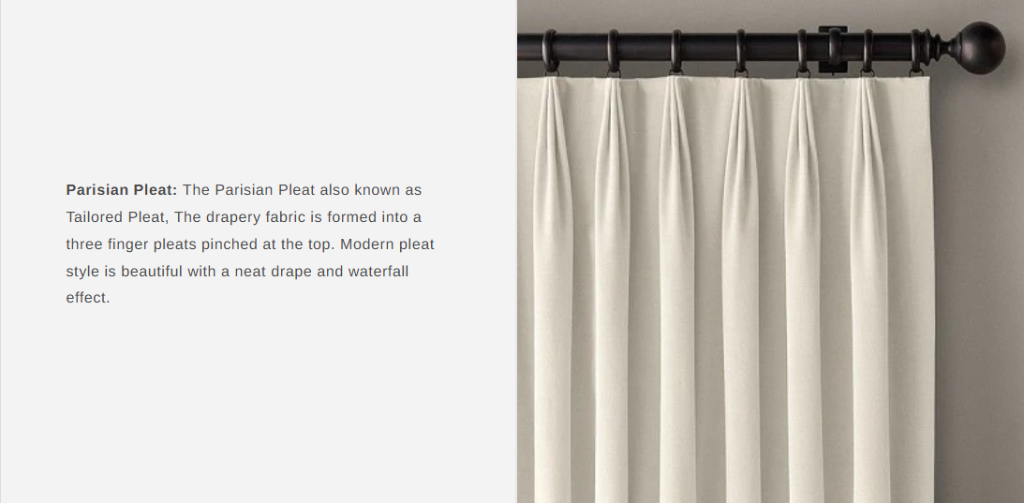
4
5
6
7
8
9
10
COLOCAR TRIM A 2" DEL ESPACIO INICIAL
ONLY 2 FINGER PLEATS AND TACKING ON TOP

